出租案例
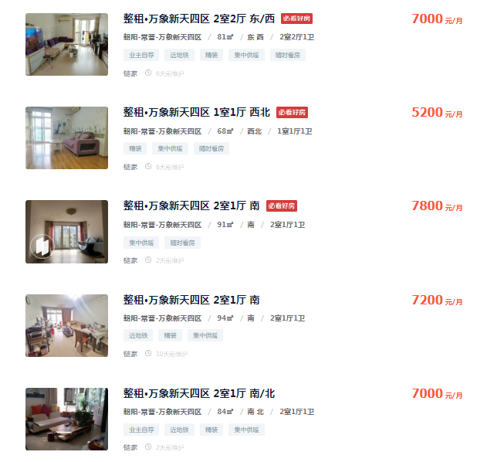
7000 | 81 | 86.419753086
5200 | 68 | 76.470588235
7800 | 91 | 85.714285714
7200 | 94 | 76.595744681
7000 | 84 | 83.333333333
5700 | 66 | 86.363636364
5800 | 70 | 82.857142857

82.536354896 |  | 5752.7839362

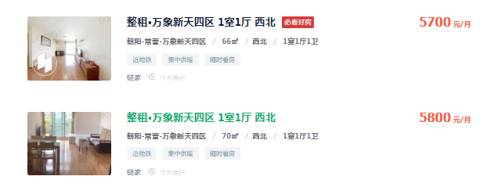

出售案例
